Sheet1
本模型在书本《宏观经济学二十五讲》P175页

模型参数假定
k0 | 1
k0* | 1
L | 1
A | 1
alpha | 0.4
beta | 0.98
sigma | 2

k1 | 0.70229999601
b1 | -7.4701460797E-09
c1 | 1.2976999965
c2 | 1.5704785932
c1* | 1.2977000115
c2* | 1.5704785623
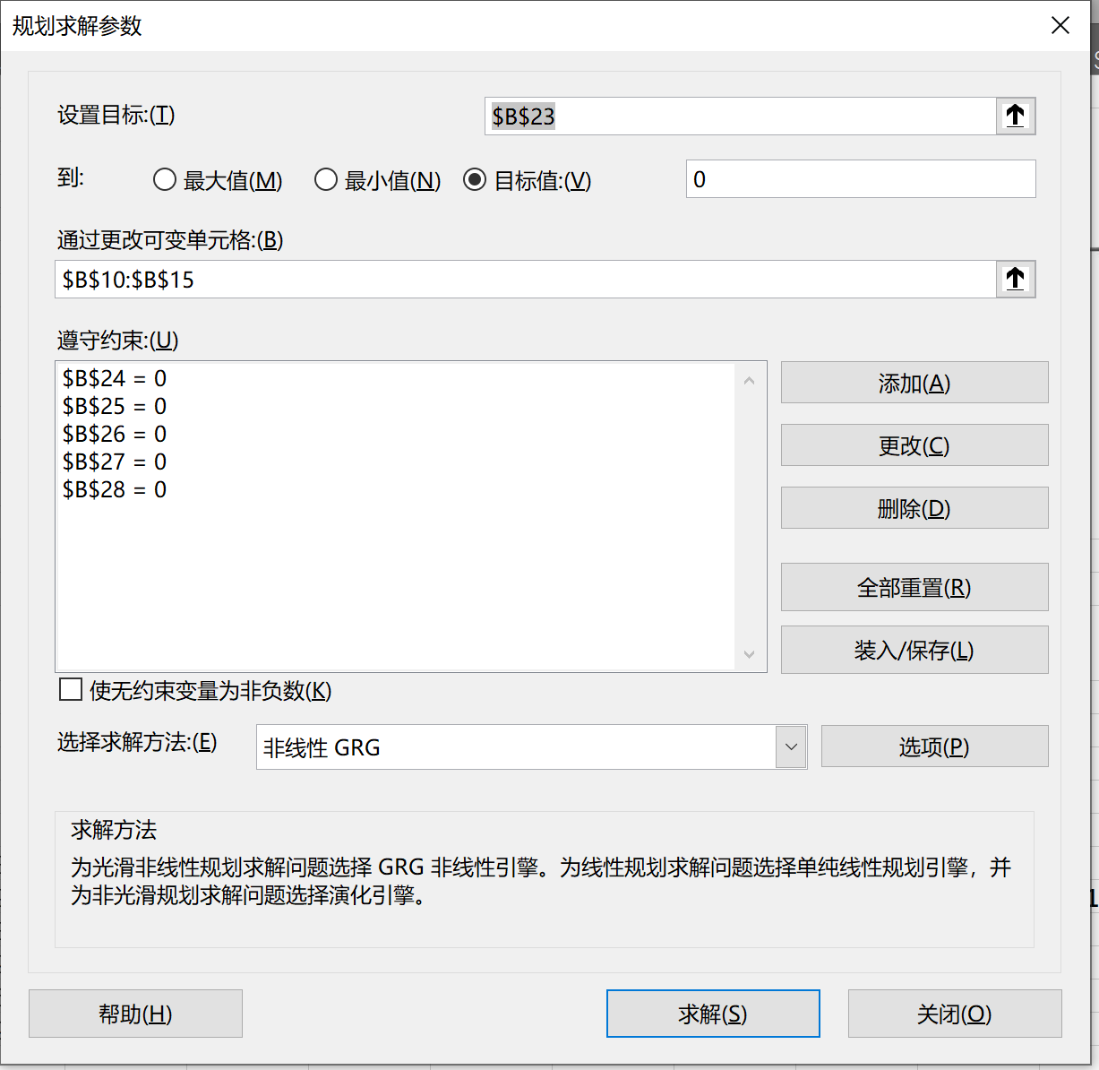
theta（企业资本占有） | 0

等式约束 | 取值
10_18 | 4.2188474936E-15 |  |  |  |  |  |  |  |  |  |  | 2+$B$11-$B$12-$B$10
10_19 | -6.3930292171E-09 |  |  |  |  |  |  |  |  |  |  | $B$10^$B$6+$B$10-(1+$B$6)*(1+$B$6*$B$10^($B$6-1))*B17-(1+$B$6*$B$10^($B$6-1))*$B$11-$B$13
10_20 | -5.5511151231E-15 |  |  |  |  |  |  |  |  |  |  | 2-$B$11-$B$14-$B$10
10_21 | 2.1395278882E-09 |  |  |  |  |  |  |  |  |  |  | 2+$B$10^$B$6+$B$6*$B$10^($B$6-1)*$B$11-$B$14-$B$15
10_22 | 8.702114429E-08 |  |  |  |  |  |  |  |  |  |  | ($B$13/$B$12)^2-B7*(1+$B$6*$B$10^($B$6-1))
10_23 | -4.261585751E-09 |  |  |  |  |  |  |  |  |  |  | ($B$15/$B$14)^2-$B$7*(1+$B$6*$B$10^($B$6-1))

备注 | θ（企业资本占有） | 0 | 0.1 | 0.2 | 0.3 | 0.4 | 0.5 | 0.6 | 0.7 | 0.8 | 0.9 | 1
本国1期资本 | k1 | 0.70229999601 | 0.73795870038 | 0.773460401 | 0.80882544403 | 0.84407098214 | 0.87921144324 | 0.91425896269 | 0.94922416542 | 0.98411585836 | 1.0189419642 | 1.0537092373
本国资本借贷 | b1 | -7.4701460797E-09 | -0.038594384942 | -0.077032018607 | -0.1153282044 | -0.1534961945 | -0.19154738341 | -0.2294915383 | -0.26733746751 | -0.30509254137 | -0.34276360682 | -0.38035659351
本国1期消费 | c1 | 1.2976999965 | 1.2234469147 | 1.1495075804 | 1.0758463516 | 1.0024328234 | 0.92924117335 | 0.85624949901 | 0.78343836707 | 0.71079160028 | 0.63829442894 | 0.56593416917
本国2期消费 | c2 | 1.5704785932 | 1.4734279171 | 1.3781265845 | 1.2843726195 | 1.1919973027 | 1.1008577905 | 1.0108316578 | 0.92181455903 | 0.83371460827 | 0.74645282503 | 0.6599593439
别国1期消费 | c1* | 1.2977000115 | 1.3006356846 | 1.3035716176 | 1.3065027604 | 1.3094252124 | 1.3123359402 | 1.3152325756 | 1.3181133021 | 1.320976683 | 1.3238216426 | 1.3266473562
别国2期消费 | c2* | 1.5704785623 | 1.5663884874 | 1.5628313382 | 1.5597358494 | 1.5570431175 | 1.5547039735 | 1.5526770261 | 1.5509270614 | 1.5494240504 | 1.5481420709 | 1.5470586916
别国资本借贷 | b1* | 7.4701460797E-09 | 0.038594384942 | 0.077032018607 | 0.1153282044 | 0.1534961945 | 0.19154738341 | 0.2294915383 | 0.26733746751 | 0.30509254137 | 0.34276360682 | 0.38035659351
市场利率 | rg2 | 0.49447733271 | 0.47999946649 | 0.46665630825 | 0.45430457198 | 0.44282548601 | 0.4321196242 | 0.42210303957 | 0.41270403715 | 0.40386131405 | 0.39552170664 | 0.38763904925
 | 本国效用 | -2.7865385483 | -2.9621834851 | -3.1592097214 | -3.3820201988 | -3.6362722844 | -3.9293682813 | -4.2711932435 | -4.6752581327 | -5.1605400218 | -5.7545621245 | -6.4988249503
 | 别国效用 | -2.7865385555 | -2.7863867548 | -2.7858352284 | -2.7849419451 | -2.7837549361 | -2.7823143651 | -2.7806540754 | -2.7788028255 | -2.7767851488 | -2.7746221501 | -2.7723320535

10-9 本国居民拥有的资本份额越少（θ越大），本国消费越低, 外国消费越离，本国向外国借出的资本越多

图10-10 本国居民拥有的资本份额越少 （θ越大），全球资本市场资本回报率越低

图10-11 本国居民拥有的资本份额越少（θ越大），本国居民福利越低, 外国居民福利越高 （但提高的程度非常有限）

图 10-12 外国居民福利提高程度非常有限

